Diligenciamiento
Lienzo de modelo de negocio |  |  |  |  |  | Fecha:

 |  |  | Diseñado para: |  | Diseñado por:

 |  |  |  |  |  | Versión:

SECUENCIA LÓGICA | SEGMENTO ANALIZADO | RESPUESTA
1 | 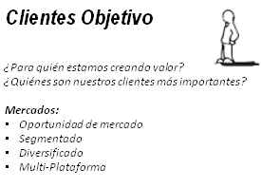 | personas mayores de 18 años de ambos sexos, de estratos 4,5,6
 |  |  |  | MERCADEO DE MASAS
 |  |  |  | NICHO DE MERCADO : específicos y especializados
 |  |  |  | MERCADO SEGMENTADO
 |  |  |  | MERCADO DIVERSIFICADO (seg. no relacionados).

2 | 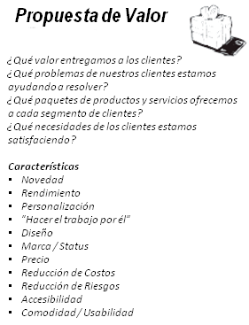 | restaurante tematico especializado en futbol, con salon para eventos, cocina en vivo, museo etc

3 | 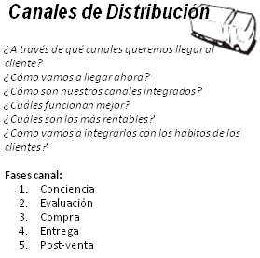 | medios de comunicación (redes sociales , pagina web, radio y television)

4 | 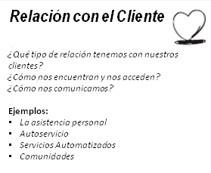 |  |  | ASISTENCIA PERSONAL
 |  |  |  | ASISTENCIA PERSONAL EXCLUSIVA
 |  |  |  | CREACIÓN COLECTIVA

5 |  | alimentos y bebidas , salon de eventos, museo

6 | 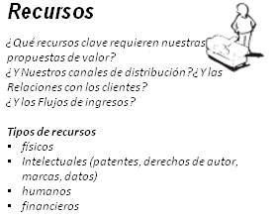 | local, coina, museo, salon de eventos, # de personas que se requieren en cada area , procesos,

7 | 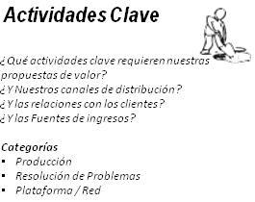

8 | 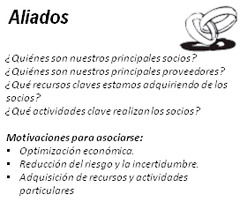 | proveedores,clientes |  | OUTSOURSING
 |  |  |  | ALIANZAS ESTRATÉGICAS
 |  |  |  | JOINT VENTURES
 |  |  |  | RELACIONES CLIENTE-PROVEEDOR
 |  |  |  | COOPETICIÓN

9 | 

Presentacion final
Lienzo de modelo de negocio |  |  |  |  |  |  |  | Fecha:

 |  |  | Diseñado para: |  |  | Diseñado por:

 |  |  |  |  |  |  |  | Versión:

ALIADOS | ACTIVIDADES CLAVES | PROPUESTA VALOR |  |  | RELACION CON EL CLIENTE |  | CLIENTES OBJETIVOS

proveedores,clientes | 0 | restaurante tematico especializado en futbol, con salon para eventos, cocina en vivo, museo etc |  |  | 0 |  | personas mayores de 18 años de ambos sexos, de estratos 4,5,6

 | RECURSOS |  |  |  | CANALES DE DISTRIBUCIÓN

 | local, coina, museo, salon de eventos, # de personas que se requieren en cada area , procesos, |  |  |  | 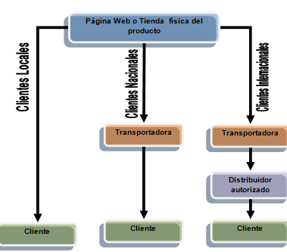 medios de comunicación (redes sociales , pagina web, radio y television)

COSTES |  |  |  | INGRESOS

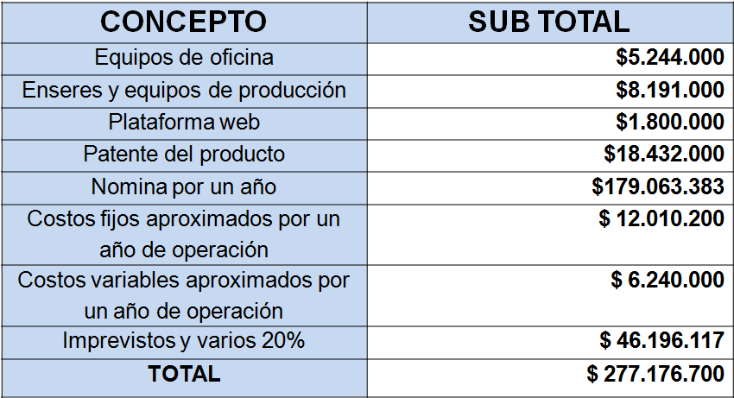 0 |  |  |  | alimentos y bebidas , salon de eventos, museo

